医疗险
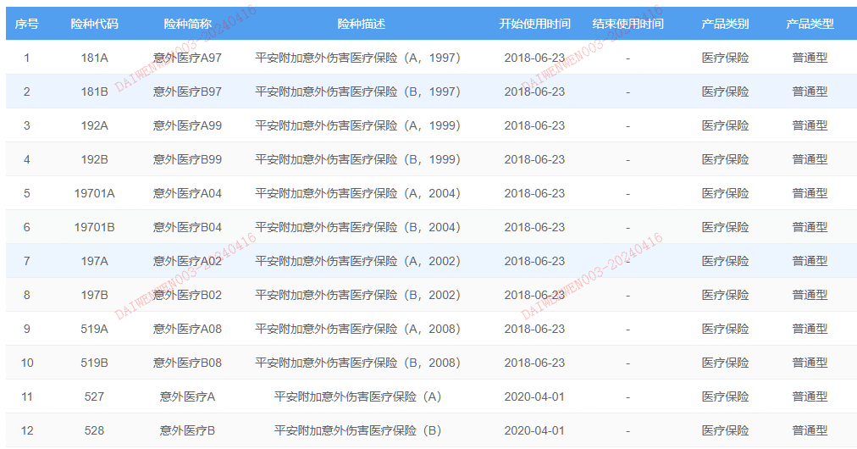
字段名 | 取值 | 英文名 | 说明 | 取值来源
0免赔 | 是、否 |  |  | 人工填充
癌症医疗 | 恶性肿瘤或原位癌确诊费用保险金 |  | 保障责任内的癌症相关保险金，如无则非癌症医疗 | 产品条款
保什么 |  |  |  | 保险责任
保障人群 |  |  | 儿童（0-17岁） 成人（18-60岁） 老人（60岁以上） | 根据投保年龄映射
保证续保 | 保证续保 |  | 续保规则 | 产品条款
保证续保期 |  |  |  | 产品条款
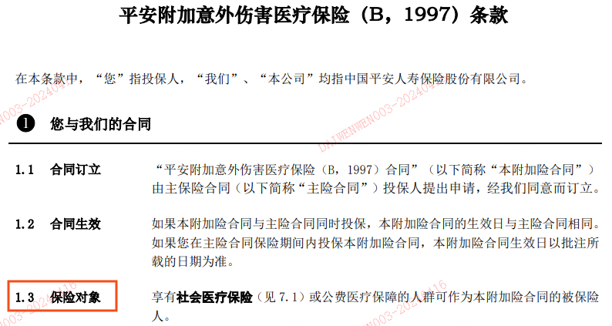
不限社保 |  |  | 部分医疗险保险对象中有关于社保的规定 | 人工填充
高危职业 |  |  |  | 根据投保职业推断
投保职业 |  |  |  | 产品核保数据
额度类型 | 小额医疗、百万医疗 |  |  | 人工填充
免赔额 |  |  |  | 产品条款
报销门诊住院范围 | 仅门诊、仅住院、门诊+住院 |  |  | 产品条款
增值服务 | 就医绿通、费用垫付、预赔、闪赔、线上理赔 |  |  | 人工填充
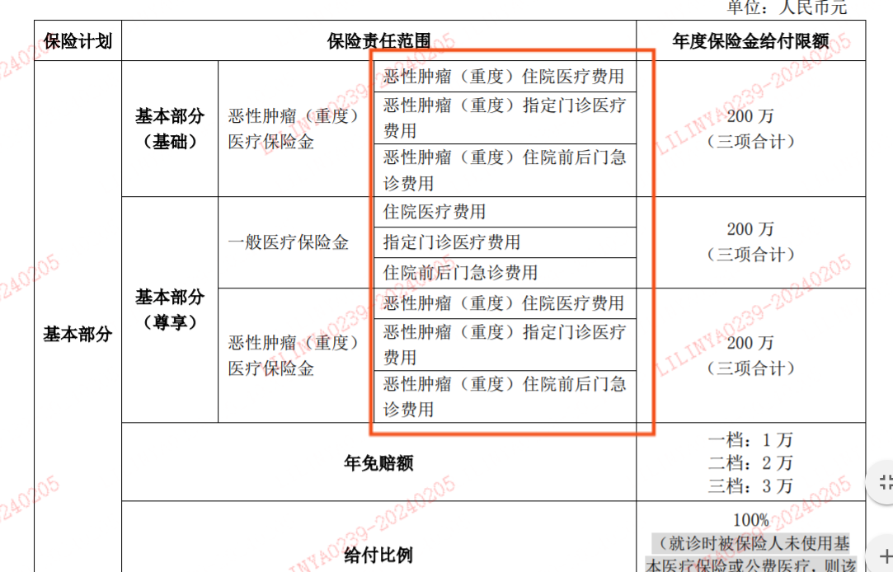
核保方式 | 智能核保、人工核保、智能+人工核保 |  |  | 人工填充
津贴 | 住院津贴、恶性肿瘤津贴…… |  | 大多在附录里 | 保险责任
给付限额 | 一般医疗保险金200万、恶性肿瘤医疗保险金200万 |  |  | 保险责任，一般在附表中
报销范围 |  |  |  | 保险责任
报销比例 |  |  |  | 保险责任
医院范围 |  |  |  | 产品条款对医院的定义
补偿原则 |  |  | 能否同类保单重复理赔 | 人工填充
特殊免责 | 自杀可赔、猝死可赔 |  |  | 免责条款
高端医疗 | 特需病房、私立医院、国际部 |  |  | 人工填充
险种转换 |  |  | 平安附加个人住院综合医疗保险（A）条款中包含该字段，系列产品A、B款彼此之间可进行险种转换 | 人工填充 | 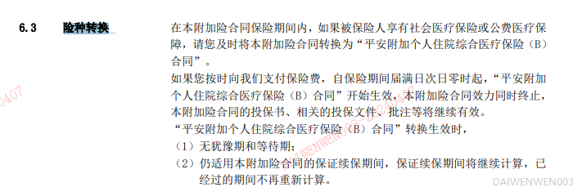
费率可调 | 支持费率调整 |  |  | 根据产品名判断，在售的有两款

重疾险
字段名 | 取值 | 英文名 | 说明 | 取值来源
保什么 |  |  |  | 保险责任
保障人群 |  |  | 儿童（0-17岁） 成人（18-60岁） 老人（60岁以上） | 关联投保年龄
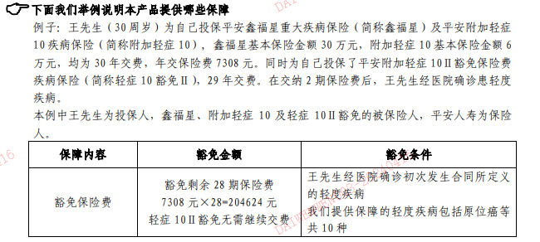
投被保人豁免 |  |  | 产品示例：平安附加轻症10Ⅱ豁免保险费疾病保险、平安附加豁免保险费（A18）定期寿险 | 保险条款
疾病分组 | 分组、不分组 |  |  | 保险责任
赔付次数 | 单次赔付、多次赔付 |  | 轻中重症各赔付几次 | 保险责任
高危职业 |  |  |  | 根据投保职业推断
满期返还 |  |  | 满期保险金 | 保险责任
投保职业 |  |  |  | 产品核保数据
核保方式 | 智能核保、人工核保、智能+人工核保 |  |  | 人工填充
轻中重症疾病种类 | 轻症XX种，重症XX种 |  |  | 保险责任
重疾赔付 |  |  |  | 保险责任
运动达标涨保障 | 有运动达标涨保障，具体规则XX；无 |  | 运动奖励、运动达标 | 保险责任
特殊保额 | 特定疾病3倍赔偿 |  | 鑫祥17 | 保险责任
特疾 | 包含少儿特疾、女性特疾病 |  |  | 保险责任
购买限制 | 未成年人身故保额不超过20万、最多购买3份、仅限直系亲属作为投保人 |  |  | 人工填充
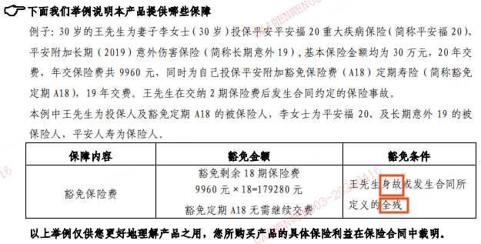
起投金额 |  |  |  | 人工填充
保证续保 | 保证续保 |  | 续保规则，少部分附加重疾险也保证续保 | 产品条款
保证续保期 |  |  |  | 产品条款

保险产品知识库示例
